售卡及激活
POS |  | 返回Summary
人工POS 销售礼品卡 |  |  | 1
TC1.1 礼品卡正常销售
Step Name | Procedure | Description | Expected Result | Actual Result (Pass/Fail) | Remarks | Conclusion
Precondition | 系统存在礼品卡商品并可售,上下游系统接口通讯正常，顾客购买礼品卡 |  |  |  |  | NT
1 | 收银员扫描礼品卡条码 | >购物车界面扫码礼品卡条码; | 1.能正常扫描 2.能识别该条码并正确显示售卖价格 | Pass
2 | 合计,付款,选择非"礼品卡"的支付方式支付 | >进入合计页面; >付款成功,交易完成; | 1.打印机打印出小票。 2.小票显示交易内容并显示礼品卡余额 3.小票显示礼品卡激活成功信息 4.礼品卡对应的库存扣减 | Pass
3 | 自动上传数据到下游系统(中台,SAP) | >交易信息成功通过POSM8接口上传至下游系统; >下游系统成功接收并处理对应的交易; | 1.查看中间件销售数据是否上传 2.询问中台是否正常收到该交易数据

TC1.2 礼品卡退货
Step Name | Procedure | Description | Expected Result | Actual Result (Pass/Fail) | Remarks | Conclusion
Precondition | 系统存在礼品卡商品并可售,上下游系统接口通讯正常,原单含礼品卡商品 |  |  |  |  | NT
1 | 选择退货,录入原单信息 | >进入退货信息录入界面; >进入原单信息显示界面; |  | Pass
2 | 礼品卡不允许退货 | 选择原单中的礼品卡上,输入退货数量,选择确认 | >POS提示"当前商品不允许退货"; | Pass

TC1.3 礼品卡销售预激活失败，单行取消
Step Name | Procedure | Description | Expected Result | Actual Result (Pass/Fail) | Remarks | Conclusion
Precondition | 系统存在礼品卡商品并可售,上下游系统接口通讯正常,人工模拟预激活接口异常情况 |  |  |  |  | NT
1 | 录入礼品卡条码（卡状态不是售卖） | >礼品卡正常录入礼品卡商品; >点合计; >POS提示"预激活失败"卡及原因; | 提示预激活失败 | Pass
2 | 单行取消 | >从购物车中选择该卡，点击单行取消 | 能正常从购物车中移除该卡 | Pass
3 | 正常结算 | >点合计，点付款 | 移除预激活失败的卡后，能正常交易 | Pass

TC1.4 礼品卡销售激活失败
Step Name | Procedure | Description | Expected Result | Actual Result (Pass/Fail) | Remarks | Conclusion
Precondition | 系统存在礼品卡商品并可售,上下游系统接口通讯正常,人工模拟激活接口异常情况 |  |  |  |  | NT
1 | 录入礼品卡条码 | >礼品卡正常录入礼品卡商品; | 能正常录入卡 | Pass
2 | 预激活成功，网络原因最后激活失败 | >进入合计页面; >合计，通过预激活; >付款后，提示卡激活失败; |  | Pass

TC1.5 礼品卡激活(人工)
Step Name | Procedure | Description | Expected Result | Actual Result (Pass/Fail) | Remarks | Conclusion
Precondition | 系统存在礼品卡商品并可售,上下游系统接口通讯正常,原礼品卡激活失败 |  |  |  |  | NT
1 | 点击"礼品卡激活",录入授权信息 | >提示授权; >进入礼品卡激活界面; | 能正常进入礼品卡激活界面 | Pass
2 | 录入原始小票信息 | >进入礼品卡选择界面; >默认未激活的礼品卡均自动选择; | 能匹配到原始小票 | Pass
3 | 选择礼品卡,确认激活 | >对应礼品卡激活成功; >返回POS主页面; | 激活成功 | Pass

TC1.6 礼品卡与正常商品混卖限制-1
Step Name | Procedure | Description | Expected Result | Actual Result (Pass/Fail) | Remarks | Conclusion
Precondition | 系统存在礼品卡商品并可售,上下游系统接口通讯正常 |  |  |  |  | NT
1 | 录入礼品卡商品 | >扫码礼品卡条码; |  | Pass
2 | 录入非礼品卡商品 | >扫码普通商品条码； |  | Pass
3 | 点合计 | >点合计，POS提示"礼品卡不允许与正常商品混合销售" | 礼品卡商品与普通商品不能混卖 | Pass

TC1.7 礼品卡排斥促销-满额减
Step Name | Procedure | Description | Expected Result | Actual Result (Pass/Fail) | Remarks | Conclusion
Precondition | 系统存在礼品卡商品并可售,上下游系统接口通讯正常,系统存在对应满减促销（礼品卡不能参加满额减促销） |  |  |  |  | NT
1 | 录入礼品卡条码若干,使合计金额决定满足系统中满额减条件, | >礼品卡正常录入礼品卡商品; | >录入礼品卡商品，满足满额减条件 >购物车界面没有显示满额减信息 | Pass
2 | 合计,付款,选择非"礼品卡"的支付方式支付 | >进入合计页面; >礼品卡不触发任何满额减促销; >付款成功,交易完成; >POS自动调用礼品卡激活接口; >POS小票含礼品卡激活结果信息; >后台礼品卡库存自动扣减对应数量; | >正常打印小票，并打印激活信息 >小票上没有打印促销信息，付款金额没有扣减 | Pass
4 | 自动上传数据到下游系统(中台,SAP) | >交易信息成功通过POSM8接口上传至下游系统; >下游系统成功接收并处理对应的交易; | >查看中间键是否上传成功给中台

TC1.8 礼品卡排斥促销-满量减
Step Name | Procedure | Description | Expected Result | Actual Result (Pass/Fail) | Remarks | Conclusion
Precondition | 系统存在礼品卡商品并可售,上下游系统接口通讯正常,系统存在对应满量促销(礼品卡不能参加满量减促销） |  |  |  |  | NT
1 | 录入礼品卡条码若干,使礼品卡数量绝对满足满量促销条件 | >礼品卡正常录入礼品卡商品; | >录入礼品卡商品，满足满量减条件 >购物车界面没有显示满量减信息 | Pass
2 | 合计,付款,选择非"礼品卡"的支付方式支付 | >进入合计页面; >礼品卡不触发任何满减促销; >付款成功,交易完成; >POS自动调用礼品卡激活接口; >POS小票含礼品卡激活结果信息; >后台礼品卡库存自动扣减对应数量; | >正常打印小票，并打印激活信息 >小票上没有打印促销信息，付款金额没有扣减 | Pass
4 | 自动上传数据到下游系统(中台,SAP) | >交易信息成功通过POSM8接口上传至下游系统; >下游系统成功接收并处理对应的交易; | >查看中间键是否上传成功给中台

TC1.9 礼品卡排斥促销-组合促销
Step Name | Procedure | Description | Expected Result | Actual Result (Pass/Fail) | Remarks | Conclusion
Precondition | 系统存在礼品卡商品并可售,上下游系统接口通讯正常,系统存在对应组合促销(礼品卡不能参加组合促销） |  |  |  |  | NT
1 | 录入礼品卡条码若干,使礼品卡数量绝对满足组合促销条件, | >礼品卡正常录入礼品卡商品; | >录入礼品卡商品，满足组合促销条件 >购物车界面没有显示组合促销信息 | Pass
2 | 合计,付款,选择非"礼品卡"的支付方式支付 | >进入合计页面; >礼品卡不触发任何组合促销; >付款成功,交易完成; >POS自动调用礼品卡激活接口; >POS小票含礼品卡激活结果信息; >后台礼品卡库存自动扣减对应数量; | >正常打印小票，并打印激活信息 >小票上没有打印促销信息，付款金额没有扣减 | Pass
4 | 自动上传数据到下游系统(中台,SAP) | >交易信息成功通过POSM8接口上传至下游系统; >下游系统成功接收并处理对应的交易; | >查看中间键是否上传成功给中台

TC1.10 礼品卡排斥促销-单一促销
Step Name | Procedure | Description | Expected Result | Actual Result (Pass/Fail) | Remarks | Conclusion
Precondition | 系统存在礼品卡商品并可售,上下游系统接口通讯正常,系统存在对应单一促销(单一特价) |  |  |  |  | NT
1 | 录入系统中单一促销的礼品卡; | >礼品卡正常录入礼品卡商品; | >录入礼品卡商品，满足单一促销条件 >购物车界面没有显示单一促销信息 | Pass
2 | 合计,付款,选择非"礼品卡"的支付方式支付 | >进入合计页面; >礼品卡不触发任何单一促销; >付款成功,交易完成; >POS自动调用礼品卡激活接口; >POS小票含礼品卡激活结果信息; >后台礼品卡库存自动扣减对应数量; | >正常打印小票，并打印激活信息 >小票上没有打印促销信息，付款金额没有扣减 | Pass
4 | 自动上传数据到下游系统(中台,SAP) | >交易信息成功通过POSM8接口上传至下游系统; >下游系统成功接收并处理对应的交易; | >查看中间键是否上传成功给中台

TC1.11 礼品卡排斥促销-会员优惠券
Step Name | Procedure | Description | Expected Result | Actual Result (Pass/Fail) | Remarks | Conclusion
Precondition | 系统存在礼品卡商品并可售,上下游系统接口通讯正常,购买礼品的会员据持有优惠券 |  |  |  |  | NT
1 | 录入会员信息 | >会员录入成功; | 会员录入成功
2 | 录入礼品卡商品若干,使完全满足所持会员优惠券条件; | >礼品卡正常录入礼品卡商品; | 录入礼品卡商品满足条件
3 | 合计,选择会员优惠券 | >进入合计页面; >未触发任意促销; >进入会员优惠券信息显示页面,页面内无任何可用的优惠券; | 不能选择优惠券
4 | 选择取消,付款,选择非"礼品卡"的支付方式支付 | >进入合计页面; >付款成功,交易完成; >POS自动调用礼品卡激活接口; >POS小票含礼品卡激活结果信息; >后台礼品卡库存自动扣减对应数量; | 能正常付款成功
6 | 自动上传数据到下游系统(中台,SAP) | >交易信息成功通过POSM8接口上传至下游系统; >下游系统成功接收并处理对应的交易; | >查看中间键是否上传成功给中台

TC1.11 多张礼品卡进行销售
Step Name | Procedure | Description | Expected Result | Actual Result (Pass/Fail) | Remarks | Conclusion
Precondition | 系统存在礼品卡商品并可售,上下游系统接口通讯正常,购买礼品的会员据持有优惠券 |  |  |  |  | NT
1 | 录入礼品卡条码 | >条码录入成功; | 条码录入成功 | Pass
2 | 点击合计 | >POS提示错误信息界面是合计界面 |  | Pass
3 | 待删除其中一张即可进行合计 | >进入合计页面; >未触发任意促销; |  | Pass

SCO 销售礼品卡
TC2.1 礼品卡正常销售
Step Name | Procedure | Description | Expected Result | Actual Result (Pass/Fail) | Remarks | Conclusion
Precondition | 系统存在礼品卡商品并可售,上下游系统接口通讯正常 |  |  | pass |  | NT
1 | 扫码礼品卡条码 | >SCO提示商品不允许销售 | 不允许销售 | pass

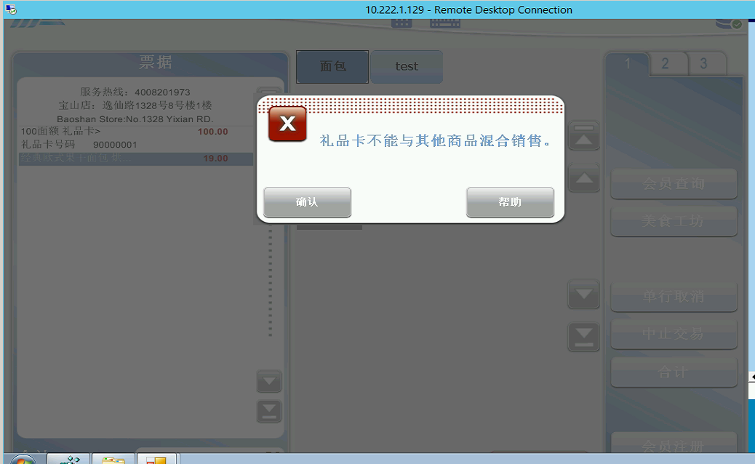
礼品卡数量校验测试案例
TC2.1 礼品卡商品不能和其他商品共同销售
Step Name | Procedure | Description | Expected Result | Actual Result (Pass/Fail) | Remarks | Conclusion
Precondition | 系统存在礼品卡商品并可售,上下游系统接口通讯正常 |  |  |  |  | NT
1 | 购物车添加礼品卡、美食工坊商品 | >商品添加至购物车 |  | pass
2 | 合计结算支付 | >提示礼品卡不能与其他商品混合销售 |  | pass

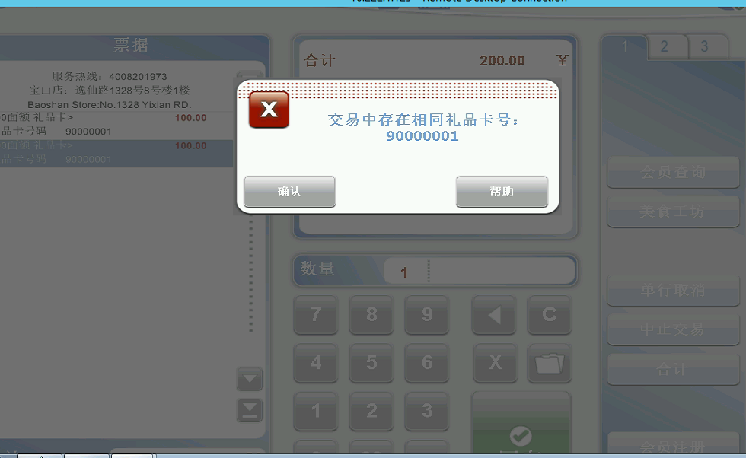
TC2.1 礼品卡重复不能销售
Step Name | Procedure | Description | Expected Result | Actual Result (Pass/Fail) | Remarks | Conclusion
Precondition | 系统存在礼品卡商品并可售,上下游系统接口通讯正常 |  |  |  |  | NT
1 | 购物车添加礼品卡、再次添加相同卡号礼品卡 | >商品添加至购物车 |  | pass
2 | 合计结算支付 | >提示交易中存在相同礼品卡号 |  | pass

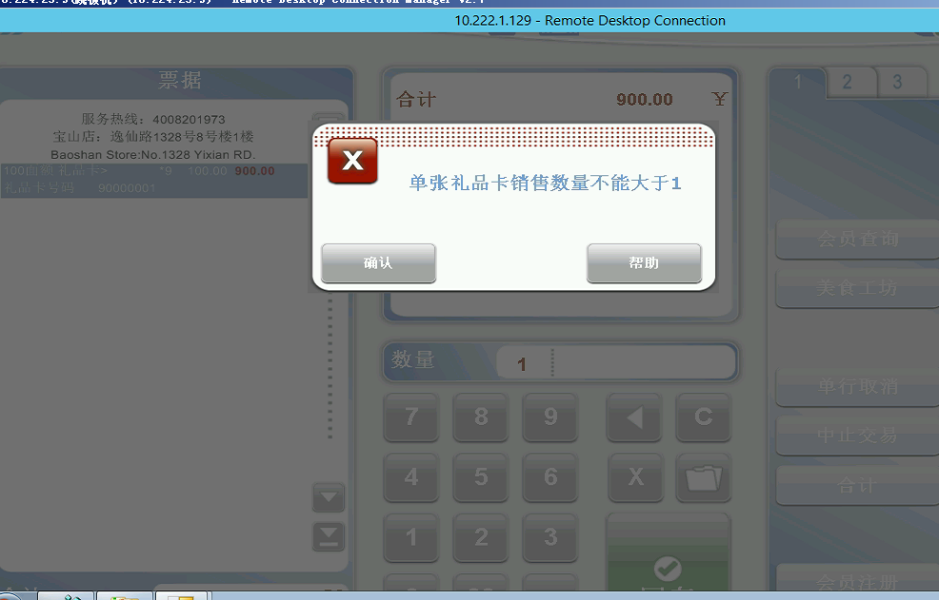
TC2.1 输入数量，购买礼品卡
Step Name | Procedure | Description | Expected Result | Actual Result (Pass/Fail) | Remarks | Conclusion
Precondition | 系统存在礼品卡商品并可售,上下游系统接口通讯正常 |  |  |  |  | NT
1 | 输入台输入数量，再添加礼品卡 | >商品添加至购物车 |  | pass
2 | 合计结算支付 | >单张礼品卡销售数量不能大于1 |  | pass

